Spørgeskema
Herunder beregnes din placering
Spørgsmål | Svar
A: Man er gået for langt med sociale reformer her i landet. Folk burde mere end nu klare sig uden sociale sikringer og bidrag fra samfundet. B: De sociale reformer, som er gennemført i vores land, bør opretholdes i mindst samme omfang som nu. | Ikke enig med nogen af parterne | 0 | 0 | 3 | 0 | 0 | 2
A: Forskellene i indtægter og levestandard er stadig for store i vores land, derfor burde folk med lavere indtægter få en hurtigere forbedring af levestandarden end dem med højere indtægter. B: Indtægtsudjævningen er gået tilstrækkelig langt. De indtægtsforskelle, som endnu findes, bør stort set bibeholdes. | Ikke enig med nogen af parterne | 0 | 0 | 3 | 0 | 0 | 2
A: Forretnings- og industrifolk bør i større grad have lov til at bestemme over deres egne forretninger. B: Staten bør kontrollere og samordne erhvervslivet. Den statslige kontrol bør i hvert fald ikke være mindre, end den er i dagens Danmark. | Ikke enig med nogen af parterne | 0 | 0 | 3 | 0 | 0 | 2
Høje indtægter burde beskattes hårdere, end tilfældet er i dag. | Hverken/eller | 0 | 0 | 3 | 0 | 0 | 2 |  | Mest enig med A
Indvandring udgør en alvorlig trussel mod vores nationale egenart. | Hverken/eller | 0 | 0 | 3 | 0 | 0 | 2 |  | Ikke enig med nogen af parterne
Den økonomiske vækst bør sikres gennem en udbygning af industrien, også selv om det kommer i strid med miljøinteresser. | Hverken/eller | 0 | 0 | 3 | 0 | 0 | 2 |  | Mest enig med B
Voldsforbrydelser bør straffes langt hårdere end i dag. | Hverken/eller | 0 | 0 | 3 | 0 | 0 | 2 |  | Helt enig
Mener De, det offentlige bruger for mange penge, passende, eller for få penge på ulandsbistand? | Passende | 0 | 0 | 3 | 0 | 0 | 2 |  | Nærmest enig
Herunder findes partiernes spredning
 |  |  |  |  |  |  | Værdipolitisk | Fordelingspolitisk | Hverken/eller | Værdi (usik) | Fordeling (usik) | V/2 | F/2
Find din placering i det politiske rum!
1) Svar på alle otte spørgsmål ovenfor.
(Klik på det første svar og derefter de to pile som dukker op i hjørnet)
2) Klik på fanen "Se din placering" og find dig selv.
3) Få din lærer til at skrive alle jeres koordinater ind i de sorte felter, så I kan se hele klassens i det politiske rum.
Spørgsmålene stammer fra valgundersøgelsen 2011 (YouGov) og er dem der anvendes til at placere partiernes vælgere i det politiske rum. Dataet fra partiernes vælgere er fra folketingsvalget 2011. Partiernes placering er således et udtryk for den gennemsnitlige placering inden for partiernes vælgere. Derfor vil man i nogle tilfælde også ligge et stykke fra ens parti, da det er gennemsnitsberegninger partierne er baseret på.
Ud over at se på hvem man ligger tæt på, er det også vigtigt at se på hvem man ligger på linje med, det er nemlig dem man deler holdninger med på den enkelte dimension. Det er muligt at være enig med et parti på de fordelingspolitiske spørgsmål og ikke nødvendigvis de værdipolitiske spørgsmål.
Undrer det dig, at DF ligger nogenlunde i midten på den fordelingspolitiske akse? Deres placering kan skyldes, at vælgerne i højere grad stemmer på partiet ud fra deres værdipolitik og ikke deres fordelingspolitik. Der kan derfor være stor spredning i mellem DF's vælgere på den fordelingspolitiske akse, nogle er højreorienteret andre er venstreorienteret, hvilket giver et gennemsnit i midten. Det er derimod mindre sandsynligt at nogen er værdipolitisk venstreorienteret derfor ligger den gennemsnitlig placering markant til højre. Du kan se partiernes spredning på næste fane.
Kenneth Madsen
Marselisborg Gymnasium
Du kan se dine koordinater (placering) med rød til højre.
I de sorte felte kan andre elevernes placering indskrives, de vil optræde som grønne trekanter på arket "Se din placering".
Der kan kun skrives i de sorte felter, hvor der er plads til 37 elever.
 |  |  |  |  |  | DIG | 5.00 | 5.00 | Nærmest uenig
 |  |  |  |  |  | EL | 4.12 | 3.29 | Helt uenig | 2.48 | 1.5 | 1.24 | 0.75
 |  |  |  |  |  | SF | 5.05 | 3.48 | For mange penge | 2.27 | 1.48 | 1.135 | 0.74
 |  |  |  |  |  | S | 5.94 | 3.84 | Passende | 2.05 | 1.58 | 1.025 | 0.79
 |  |  |  |  |  | RV | 4.54 | 5.26 | For få penge | 1.94 | 1.91 | 0.97 | 0.955
 |  |  |  |  |  | V | 7.34 | 6.47 |  | 1.6 | 1.78 | 0.8 | 0.89
 |  |  |  |  |  | K | 6.75 | 7.03 |  | 1.61 | 1.66 | 0.805 | 0.83
 |  |  |  |  |  | DF | 8.22 | 5.51 |  | 1.28 | 1.99 | 0.64 | 0.995
 |  |  |  |  |  | LA | 7.04 | 7.24 |  | 1.75 | 1.83 | 0.875 | 0.915
Tryk her for at se din placering
 |  |  |  |  |  | ELEVER

For opdateringer m.m.
Besøg www.opensamf.dk ->
Dig i det politiske rum

Se din placering
 | EL SF S RV V K DF LA |  |  |  | ELEVER
3.29 | 4.12 | 5.00 | 5.00
3.48 | 5.05
3.84 | 5.94
5.26 | 4.54
6.47 | 7.34
7.03 | 6.75
5.51 | 8.22
7.24 | 7.04
Tilbage til spørgeskema
Det politiske rum ved folketingsvalget 2011
- Den røde firkant angiver din placering i det politiske rum.
- Partiernes vælgere er angivet ved de blå firkanter.
- Stregerne der går ud fra de enkelte partier, angiver hvor 68 % af partiets vælgere placerer sig i det politiske rum.
- Centrum angiver vælgernes gennemsnit for partiet.

Gå til næste fane, hvis du ikke vil have stregerne (vælgernes spredning)

Du kan klikke nedenfor, hvis du vil se et histogram over vælgernes spredning inden for partierne.

Spredning værdipolitik
Spredning fordelingspolitik

Om dataet
Partiernes placering og spredning er beregnet ud fra datasættet "Valgundersøgelsen 2011 (YouGov)" i SPSS.
Jeg har foretaget rekodning og brugt samme beregningsmetode som i dette regneark. Herefter er partiernes gennemsnit og spredning kopieret over i dette regneark.

Se din placering (u. spredning)
 | EL SF S RV V K DF LA |  |  |  | ELEVER
3.29 | 4.12 | 5.00 | 5.00
3.48 | 5.05
3.84 | 5.94
5.26 | 4.54
6.47 | 7.34
7.03 | 6.75
5.51 | 8.22
7.24 | 7.04
Tilbage til spørgeskema
Det politiske rum ved folketingsvalget 2011
Uden spredning
- Den røde firkant angiver din placering i det politiske rum.
- Partiernes vælgere er angivet ved de blå firkanter.
- Centrum angiver vælgernes gennemsnit for partiet.

Gå til forrige fane, hvis du vil have stregerne (vælgernes spredning)

Hist værdipolitik
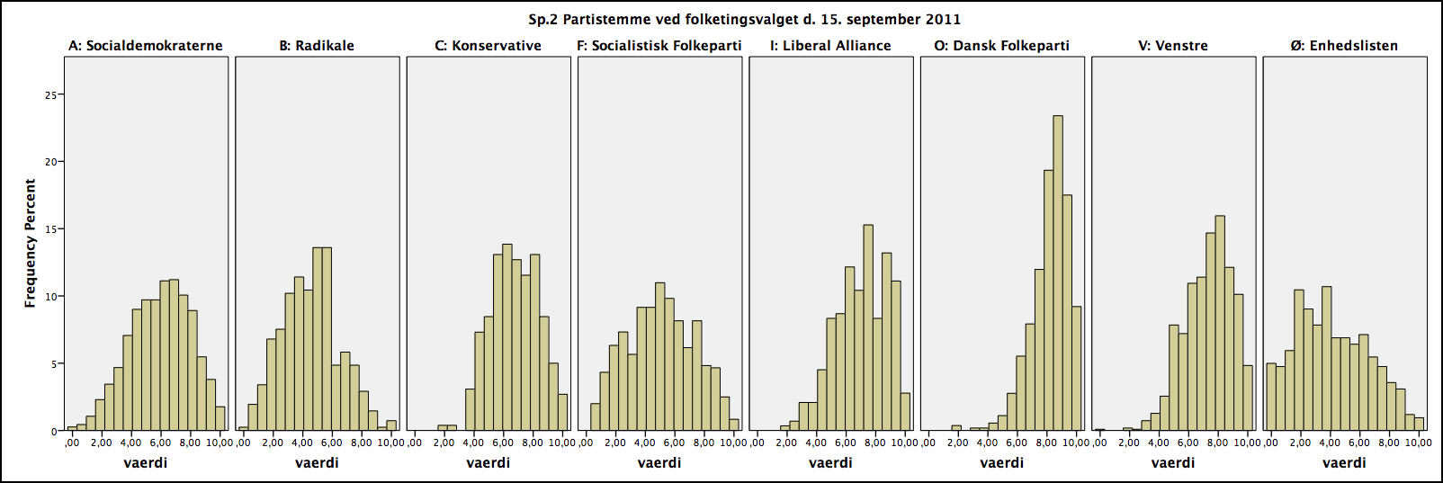
Tilbage
Spredning fordelingspolitik

Hist fordelingspolitik
Tilbage
Spredning værdipolitik

